Sheet1
安路普 座椅2.0平台升降气阀 (项目)临时采购申请表
项目编号：ZY2001
文件编号：
序号 | 名称 | 品牌型号 | 单位 | 数量 | 技术要求 | 临采推荐供应商 | 备注 | 预算编码
1 | 小型手动压力机 | 鸿韵（长友） J03-0.3A | 台 | 4 | / | https://item.taobao.com/item.htm?spm=a230r.1.14.44.7d1128cd1D9wJn&id=596283434428&ns=1&abbucket=9#detail | 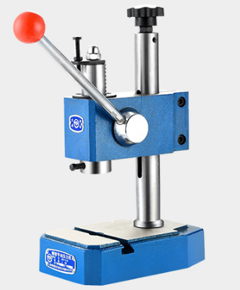 |  | 330 | 400 | 1600
2 | 机加件（支撑块） | GZ07.02_V2 | 个 | 1 | 黑色POM，机加 |  |  |  | 100 | 113 | 113
3 | 机加件（挡板） | GZ07.06_V2 | 个 | 1 | 黑色POM，机加 |  |  |  | 100 | 113 | 113
4 | 机加件（支撑柱） | GZ07.07_V2 | 个 | 2 | 黑色POM，机加 |  | 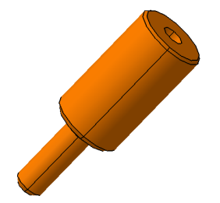 |  | 50 | 56.5 | 113
5 | 机加件（垫块） | GZ07.15_V1 | 个 | 1 | 黑色POM，机加 |  | 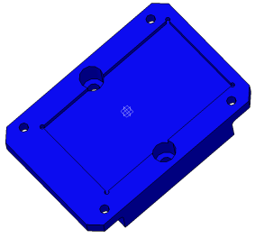 |  | 200 | 226 | 226
6 | 机加件（压板） | GZ07.16_V1 | 个 | 1 | 黑色POM，机加 |  |  |  | 100 | 113 | 113
7 | 机加件（底板） | GZ11.01_V2 | 个 | 3 | 黑色POM，机加 |  | 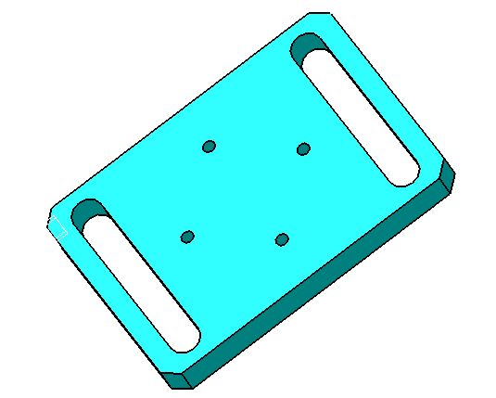 |  | 100 | 113 | 339
8 | 机加件（定位块） | GZ11.02_V2 | 个 | 1 | 黑色POM，机加 |  |  |  | 100 | 113 | 113
9 | 机加件（导柱） | GZ11.03_V3 | 个 | 2 | 黑色POM，机加 |  |  |  | 50 | 56.5 | 113
10 | 机加件（定位块） | GZ14.07_V1 | 个 | 1 | 黑色POM，机加 |  | 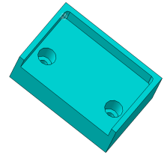 |  | 200 | 226 | 226
11 | 机加件（压装头A） | GZ07.13_V1 | 个 | 1 | 45#，机加 |  |  |  | 200 | 226 | 226
12 | 机加件（压装头B） | GZ07.14_V1 | 个 | 1 | 45#，机加 |  |  |  | 200 | 226 | 226
13 | 机加件（压装头C） | GZ07.18_V1 | 个 | 1 | 45#，机加 |  |  |  | 200 | 226 | 226
14 | 压针 | GZ07.17_V1 | 个 | 2 | 模具顶针，机加 |  |  |  | 100 | 113 | 226
15 | 机加件（压装头） | GZ11.05_V2 | 个 | 2 | 45#，机加 |  |  |  | 200 | 226 | 452
16 | 机加件（压块） | GZ14.01_V2 | 个 | 1 | 45#，机加 |  |  |  | 200 | 226 | 226
17 | 机加件（压块） | GZ14.09_V1 | 个 | 1 | 45#，机加 |  |  |  | 200 | 226 | 226
18 | 机加件（气管夹头） | GZ-CG01.V1 | 个 | 1 | 45#，机加 |  | 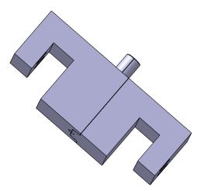 |  | 300 | 339 | 339
19 | 3D打印件（定位块） | GZ11.06_V3 | 个 | 2 | 尼龙，3D打印 |  | 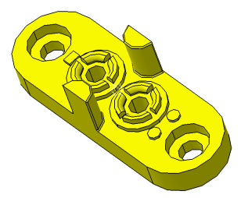 |  | 50 | 56.5 | 113
申请人：姚明阳 |  | 审核： |  |  |  | 批准： |  |  |  |  | 5329
用途：座椅2.0平台升降气阀产品研发。

